Jak postupovat
Jak postupovat při výpočtu?

- Nejdříve je vhodné seznámit se s textem dokumentu ČSN EN 1591-1. Symbolika v tomto výpočtovém programu mu odpovídá.
- Pokud Excel upozorní na cyklický odkaz, je třeba v menu Možnosti aplikace Excel v záložce Vzorce povolit iterativníí přepočet.
- Pečlivě čtěte poznámky (jsou-li označeny číslem u daného parametru). Jejich text se nachází pod příslušnou tabulkou.
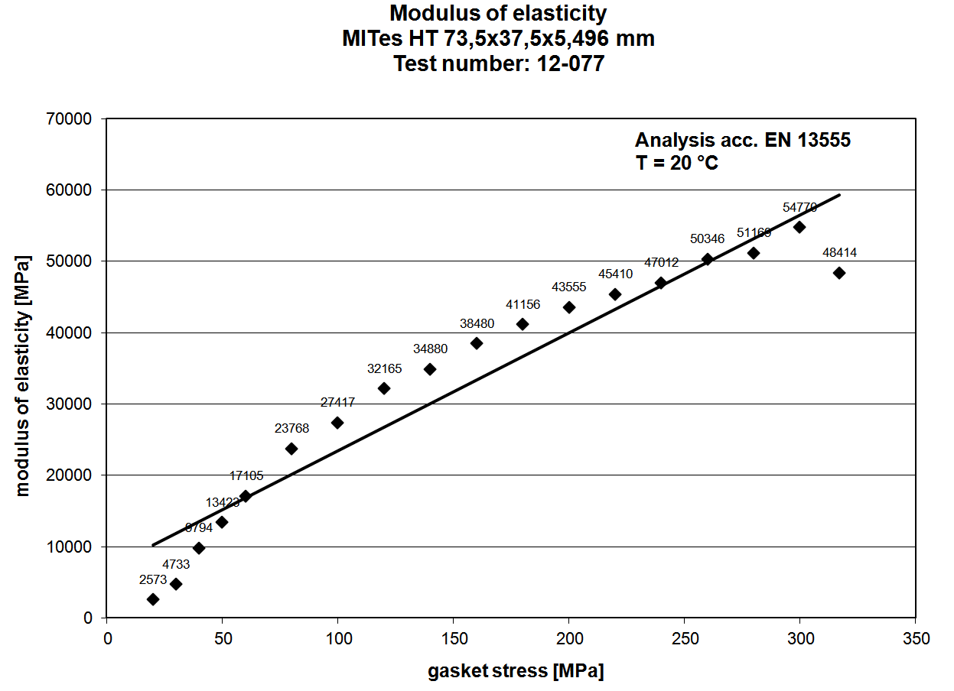
- Dokument je uzamčen, aby se zamezilo riziku přepsání vzorce. V případě nutnosti je možno dokument odemknout a na vlastní nebezpečí výpočet upravit. Heslo je: 1591

- V případě nejasností kontaktujte autora na email iwanik@email.cz

a) definice geometrie
1. | Na listech 1. příruba a 2. příruba vyberte dle obrázků geometrii nejbližší té vaší. Pomocí filtru (tvar příruby) můžete ostatní geometrie skrýt.

2. | Podle zakóvaných rozměrů na obrázcích doplňte vlastní rozměry do šedých políček. Pod čarou se vypočítají závislé parametry.
3. | Po zadání parametrů zkontrolujte splnění podmínek vyznačených v tabulce červeně. Jejich znění viz ČSN EN 1591-1.
4. | Na listu Šrouby zadejte parametry šroubů. Potřebné informace najdete na přiloženém obrázku, či v poznámkách.

b) zatěžovací stavy
1. | Na listu Těsnění, zatížení v tabulce Definice zatěžovacích stavů vyplňte hodnoty zatížení v jednotlivých stavech.
2. | V té samé tabulce zadejte teploty součástí v jednotlivých zatěžovacích stavech a jim odpovídající mechanické vlastnosti.
3. | Vyplňujte pouze šedá pole! Modul pružnosti těsnění EG se určí automaticky!

c) parametry těsnění
1. | Na listu Těsnění, zatížení doplňte do tabulky níže vybranou kombinaci (číslo) geometrie.
2. | Zadejte rozměry těsnění a jeho charakteriskické hodnoty (QA,…). | Obr. 1: Náhradní modul pružnosti dle EN 13555
3. | V tabulce náhradní modul pružnosti zadejte několik bodů závislosti dle EN 13555 - obr. 1, vždy pro 2 různé teploty.
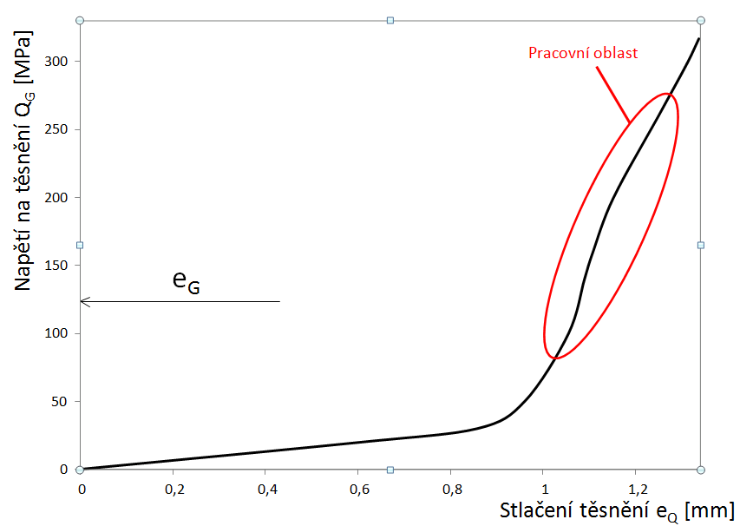
4. | Na příslušném grafu pod tabulkou je vidět použitá lineární aproximace závislosti a pro kontrolu i pracovní body odpovídající zatěžovacím stavům.

5. | Podobně zadáme pracovní část kompresní křivky (co nejvíce lineární) v tabulce níže (obr. 2). Opět pro dvě teploty, opět vidíme pracovní body v grafu pod tabulkou.

d) vyhodnocení
1. | Po zadání všech parametrů stiskneme klávesy Ctrl+i , čímž spustíme iterační výpočet.
2. | Zkontrolujeme splnění všech podmínek ve výpočtu v tabulce Geometrie a parametry těsnění.
3. | Na listu Vyhodnocení získáme výsledky výpočtu uspořádané do přehledné tabulky. Potřebné vysvětlivky najdeme opět v poznámkách pod tabulkou.

 |  | Obr. 2: Kompresní křivka těsnění dle EN 13555

1. příruba
Geometrie 1. příruby
Tvar příruby | Popis parametru |  |  |  | Symbol | Hodnota | Jednotky | Poznámka číslo
1 | Integrální příruba s připojenou válcovou, kuželovou, nebo kulovou skořepinou
1 | Nejmenší tloušťka stěny na tenkém konci krku |  |  |  | e1 | 26.50 | [mm] |  | Příruby s krkem pro přivaření k válcovým skořepinám | Příruby přivařené ke kulovým skořepinám
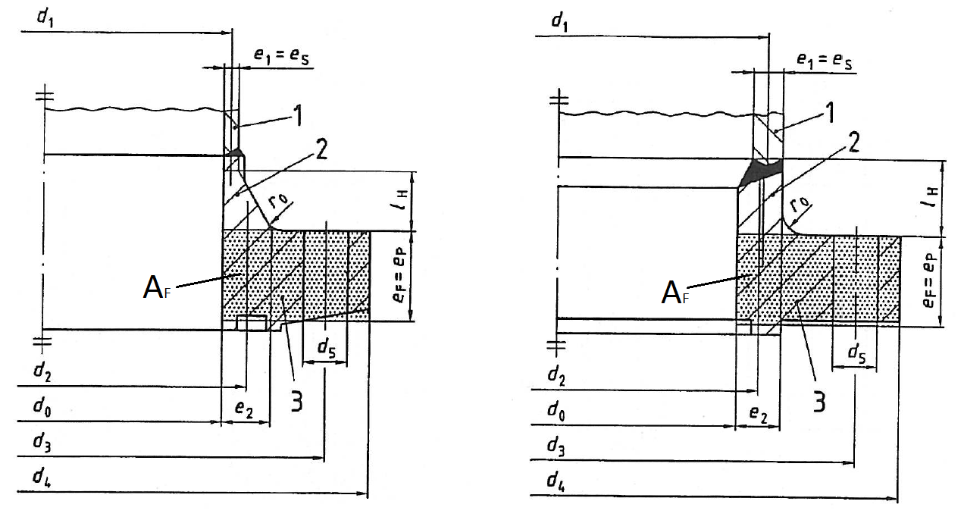
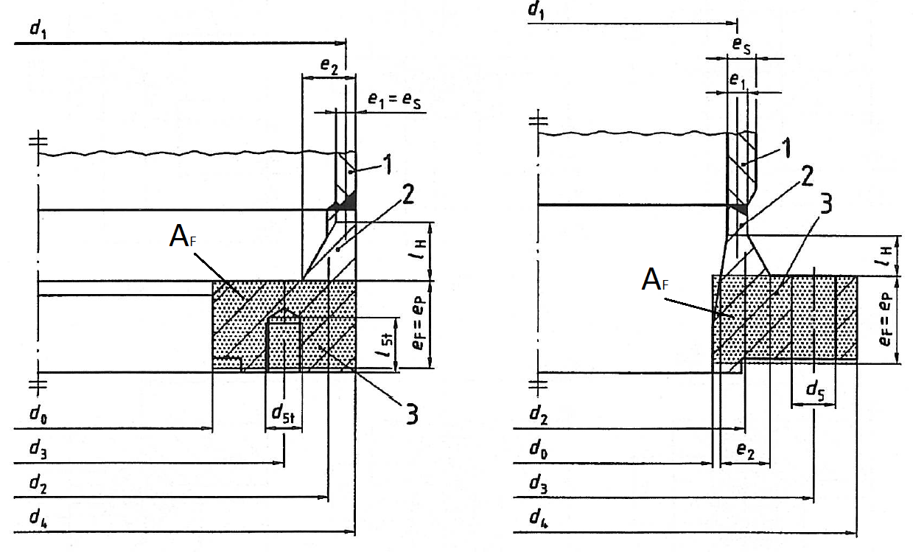
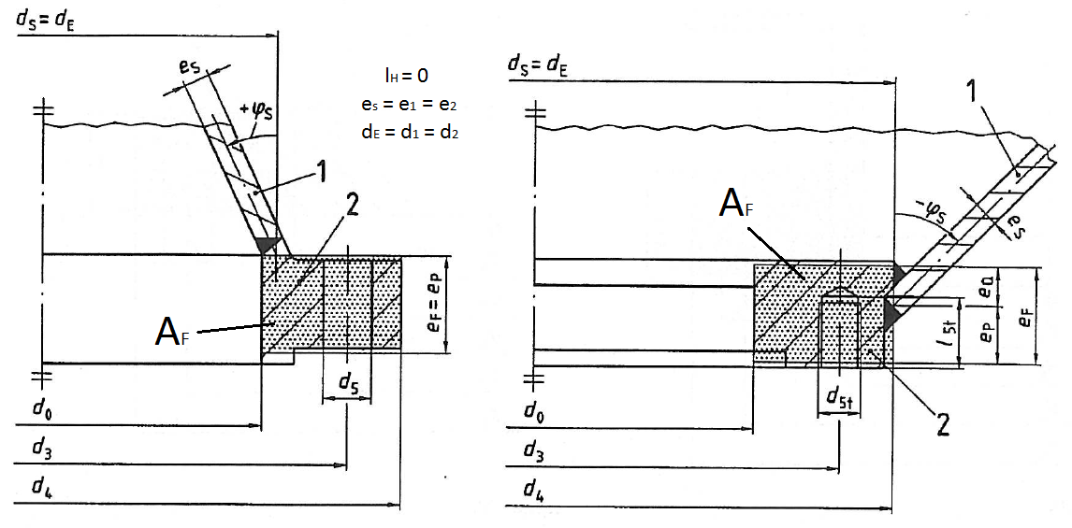
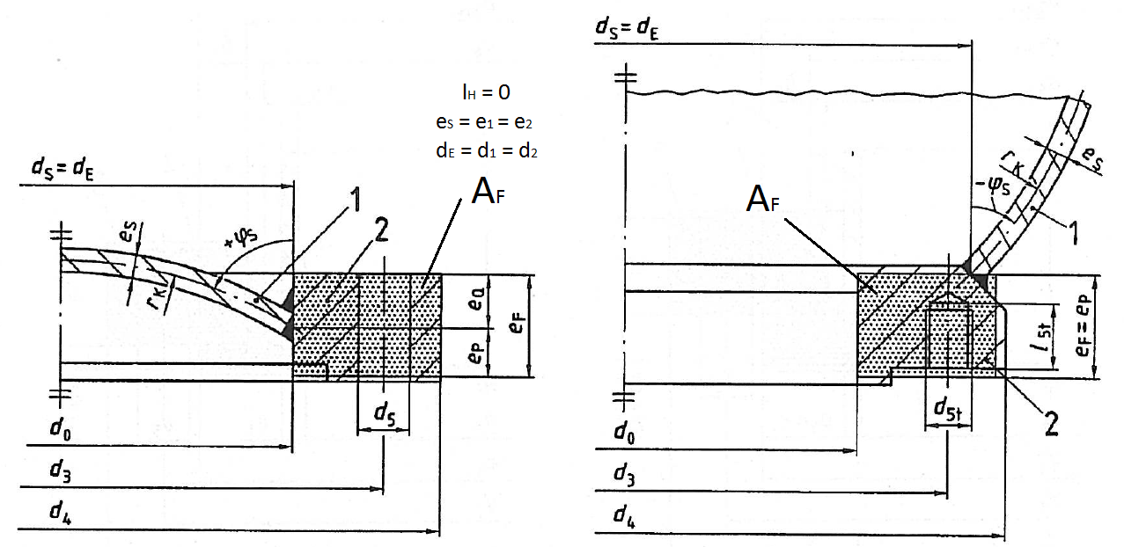
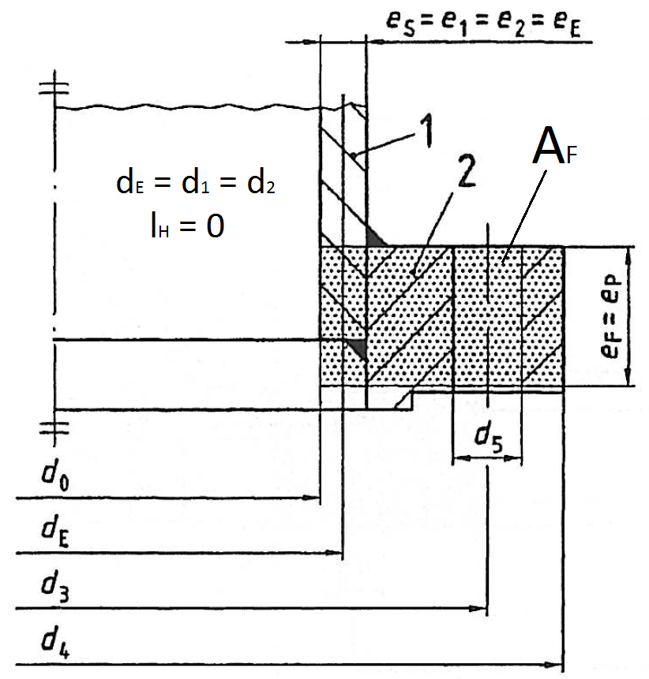
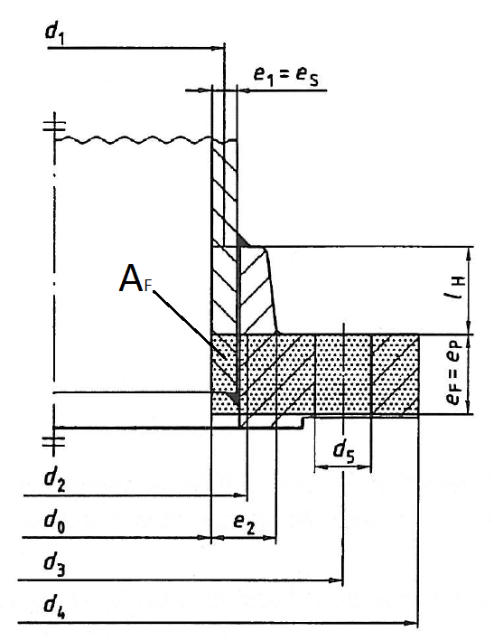
1 | Tloušťka stěny na silném konci krku |  |  |  | e2 | 28.50 | [mm]
1 | Tloušťka připojené skořepiny |  |  |  | eS | 26.50 | [mm]
1 | Účinná osová tloušťka listu příruby |  |  |  | eF | 31.00 | [mm] | 1
1 | Tloušťka listu příruby na roztečné kružnici šroubů |  |  |  | eFb | 31.00 | [mm]
1 | Část tloušťky příruby radiálně zatížena tlakem |  |  |  | eP | 31.00 | [mm]
1 | Tloušťka mezi dosedací plochou těsnění a hlavou šroubu |  |  |  | eFt | 34.00 | [mm] | 6
1 | Vnitřní průměr listu příruby |  |  |  | d0 | 65.00 | [mm]
1 | Střední průměr krku na tenčí straně |  |  |  | d1 | 91.50 | [mm]
1 | Střední průměr krku na silnější straně |  |  |  | d2 | 93.50 | [mm]
1 | Roztečný průměr otvorů pro šrouby |  |  |  | d3 | 170.00 | [mm]
1 | Vnější průměr příruby |  |  |  | d4 | 220.00 | [mm]
1 | Průměr otvoru pro šroub |  |  |  | d5 | 26.00 | [mm] | 2
1 | Jmenovitý průměr závitu závrtného šroubu |  |  |  | d5t | 24.00 | [mm] |  | Příruby s krkem pro přivaření k válcovým skořepinám
1 | Hloubka závitového otvoru |  |  |  | l5t | 31.00 | [mm] |  |  | Plochá přivařovací příruba
1 | Počet šroubů |  |  |  | nB | 8 | [-]
1 | Jmenovitý průměr závitu šroubu |  |  |  | dB0 | 24.00 | [mm]
1 | Délka krku |  |  |  | lH | 40.00 | [mm]
1 | Úhel natočení připojené skořepiny |  |  |  | ϕS | 0.00 | [°,deg] | 3
1 | Zadejte 1 pro válcovou a kuželovou skořepinu, 2 pro kulovou |  |  |  |  | 1 | [-]
1 | Vzdálenost mezi šrouby |  |  |  | pB | 66.76 | [mm]
1 | Účinný průměr otvorů pro šrouby |  |  |  | d5e | 16.23 | [mm]
1 | Účinný roztečný průměr otvorů pro šrouby |  |  |  | d3e | 164.69 | [mm]
1 | Účinná šířka příruby |  |  |  | bF | 61.27 | [mm]
1 | Střední průměr příruby |  |  |  | dF | 142.50 | [mm]
1 | Pomocná proměnná β |  |  |  | β | 1.08 | [-]
1 | Účinná tloušťka stěny ekvivalentní válcové skořepiny |  |  |  | eE | 27.89 | [mm] |  | Příruby přivařené ke kuželovým skořepinám | Násuvná příruba s krkem pro přivaření
1 | Účinný střední průměr ekv. skořepiny |  |  |  | dE | 92.89 | [mm]
1 | Kosinus úhlu natočení skořepiny |  |  |  | cos ϕS | 1.00 | [-]
1 | Pomocná proměnná γ |  |  |  | γ | 0.70 | [-]
1 | Pomocná proměnná υ |  |  |  | υ | 0.90 | [-]
1 | Pomocná proměnná λ |  |  |  | λ | 0.00 | [-]
1 | Opravný součinitel |  |  |  | cF | 0.15 | [-]
1 | Opravný součinitel |  |  |  | kQ | 0.85 | [-] | -
1 | Opravný součinitel |  |  |  | kR | -0.15 | [-]
1 | Opravné rameno momentů |  |  |  | hS | 21.81 | [mm]
1 | Opravné rameno momentů |  |  |  | hT | 8.19 | [mm]
1 | Opravné rameno momentu osové síly |  |  |  | hR | -3.27 | [mm]
1 | Točivý modul pružnosti příruby |  |  |  | ZF | 0.0000111 | [mm-3]
1 | Oprávněnost výpočtu (geometrická podmínka) |  |  |  | - | SPLNĚNA | [-] | 7

Poznámky: |  | 1) |  | , kde AF je účinná celková plocha průřezu listu příruby.
 |  | 2) | Pro závitový otvor zde volíme 0!
 |  | 3) | Pro válcovou skořepinu zde volíme 0°.
 |  | 4) |  | , kde AF je účinná celková plocha průřezu obruby nebo lemu.
 |  | 5) |  | , kde AL je účinná plocha točivé příruby.
 |  | 6) | Jsou-li použity podložky, je třeba je zde zahrnout. U točivé příruby odečteme eL!
 |  | 7) | Obecná kontrola, zda je příruba dostatečně tuhá (dostatečný počet šroubů, tloušťka listu příruby,...).

Šrouby
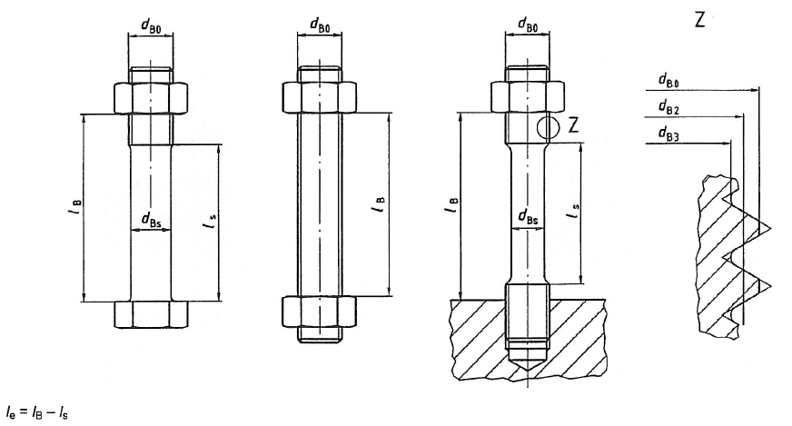
Parametry šroubů
Popis parametru |  |  | Symbol | Hodnota | Jednotky | Poznámka číslo
Jmenovitý průměr závitu šroubu |  |  | dB0 | 24.00 | [mm]
Průměr dříku šroubu |  |  | dBs | 24.00 | [mm] | 1
Stoupání závitu |  |  | pt | 3.00 | [mm]
Délka dříku šroubu |  |  | lS | 0.00 | [mm] | 2
Délka zatížené části šroubu |  |  | lB | 70.00 | [mm] | 3
Počet šroubů |  |  | nB | 8 | [-]
Jmenovité (dovolené) napětí ve šroubu |  |  | fB0 | 300.00 | [MPa] | 4
Tažnost materiálu šroubu |  |  | A | 12.00 | [%]
Součinitel tření v závitu |  |  | μt | 0.20 | [-]
Rozptyl utahovací síly šroubu |  |  | ε1- | 0.00 | [-] | 5
Rozptyl utahovací síly šroubu |  |  | ε1+ | 0.00 | [-] | 5
Účinný průměr šroubu |  |  | dBe | 21.19 | [mm]
Účinná plocha průřezů šroubů |  |  | AB | 2,820 | [mm2]
Délka zatížené části závitu |  |  | le | 70.00 | [mm]
Rozptyl utahovací síly všech šroubů |  |  | ε- | 0.00 | [-]
Rozptyl utahovací síly všech šroubů |  |  | ε+ | 0.00 | [-]
Součinitel složky utahovacího momentu |  |  | kB | 2.97 | [-]
Pomocná proměnná (křehkost mat.) |  |  | C | 1.00 | [-]
Osový modul pružnosti šroubů |  |  | XB | 0.03013 | [mm-1]

Poznámky: | 1) | Pro závit k hlavě volíme dB0.
 | 2) | Pro závit k hlavě volíme 0.
 | 3) | Pokud jsou použity podložky, LB je vždy až k matici.
 | 4) | K tomuto napětí je v závěru vztažen stupeň využití šroubů.
 | 5) | Viz přílohu.

Těsnění, zatížení
Definice zatěžovacích stavů |  |  |  |  |  |  |  |  | Náhradní modul pružnosti těsnění v závislosti na zatížení (ČSN EN 13 555)
Číslo stavu I |  | 0 (montážní) | 1 | 2 | 3 | Jednotky | Pozn.: |  | Teplota při 1. zkoušce těsnění |  |  | TG1 | 20.0 |  |  |  |  |  |  |  |  |  | [°C] | Aproximační koeficient |  | k1x | 21.6 | [-]
Tlak tekutiny | PI | 0.0 | 1.0 | 1.0 | 1.0 | [MPa] |  |  | Bod číslo ... |  |  | x | 1 | 2 | 3 | 4 | 5 | 6 | 7 | 8 | 9 | 10 | [-] | Aproximační koeficient |  | k0x | -61.3 | [-]
Vnější osová síla | FAI | 0.0 | 0.0 | 0.0 | 0.0 | [N] | 1 |  | Tlak na těsnění |  |  | Qx | 20 | 60 | 100 | 100 | 100 | 100 | 100 | 100 | 100 | 100 | [MPa] | Číslo stavu I | 0 | 1 | 2 | 3
Vnější moment | MAI | 0.0 | 0.0 | 0.0 | 0.0 | [N.mm] | 2 |  | Modul pružnosti |  |  | Egx | 350 | 1280 | 2100 | 2100 | 2100 | 2100 | 2100 | 2100 | 2100 | 2100 | [MPa] | Modul EGx [MPa] | 2102.7 | 2102.7 | 2102.7 | 2341.5
Teplota těsnění | TGI | 20.0 | 20.0 | 20.0 | 150.0 | [°C] |  |  | Teplota při 2. zkoušce těsnění |  |  | TG2 | 350.0 |  |  |  |  |  |  |  |  |  | [°C] | Aproximační koeficient |  | k1y | 20.5 | [-]
Modul pružnosti těsnění | EGI | 2103 | 2103 | 2103 | 2335 | [MPa] | 5 |  | Bod číslo ... |  |  | y | 1 | 2 | 3 | 4 | 5 | 6 | 7 | 8 | 9 | 10 | [-] | Aproximační koeficient |  | k0y | 54.8 | [-]
Součinitel teplotní roztažnosti | αGI.106 | 16.4 | 16.4 | 16.4 | 16.8 | [K-1] |  |  | Tlak na těsnění |  |  | Qy | 20 | 60 | 100 | 100 | 100 | 100 | 100 | 100 | 100 | 100 | [MPa] | Číslo stavu I | 0 | 1 | 2 | 3
Teplota 1. příruby, obruby, nebo lemu | TF1I | 20.0 | 20.0 | 20.0 | 150.0 | [°C] |  |  | Modul pružnosti |  |  | Egy | 460 | 1290 | 2100 | 2100 | 2100 | 2100 | 2100 | 2100 | 2100 | 2100 | [MPa] | Modul EGy [MPa] | 2100.5 | 2100.5 | 2100.5 | 2326.2
Modul pružnosti 1. příruby, obruby, nebo lemu | EF1I | 200000 | 200000 | 200000 | 195500 | [MPa] |  |  | - Přímková závislost EG na Q je dána rovnicí EG = k1 . QGe + k0
Součinitel teplotní roztažnosti | αF1I.106 | 11.3 | 11.3 | 11.3 | 11.3 | [K-1] |  |  | - Modul EG je interpolace modulů x a y podle teploty daného stavu, obdobně dále stlačení
Teplota 1. točivé příruby | TL1I | 0.0 | 0.0 | 0.0 | 0.0 | [°C] | 3
Modul pružnosti 1. točivé příruby | EL1I | 0.0 | 0.0 | 0.0 | 0.0 | [MPa] | 4
Součinitel teplotní roztažnosti | αL1I.106 | 0.0 | 0.0 | 0.0 | 0.0 | [K-1] | 3 |  | Body kompresní křivky (ČSN EN 13 555)
Teplota 2. příruby, obruby, nebo lemu | TF2I | 20.0 | 20.0 | 20.0 | 150.0 | [°C]
Modul pružnosti 2. příruby, obruby, nebo lemu | EF2I | 200000 | 200000 | 200000 | 195500 | [MPa] |  |  | Teplota při 1. zkoušce těsnění |  |  | TG1 | 20.0 |  |  |  |  |  |  |  |  |  | [°C] | Číslo stavu | 0 | 1 | 2 | 3
Součinitel teplotní roztažnosti | αF2I.106 | 11.3 | 11.3 | 11.3 | 11.3 | [K-1] |  |  | Bod číslo ... |  |  | x | 1 | 2 | 3 | 4 | 5 | 6 | 7 | 8 | 9 | 10 | [-] | Aproximační koeficient | k1x | 0.0000 |  |  | [-]
Teplota 1. točivé příruby | TL2I | 0.0 | 0.0 | 0.0 | 0.0 | [°C] | 3 |  | Tlak na těsnění |  |  | Qx | 20.00 | 100.00 | 140.00 | 160.00 | 200.00 | 260.00 | 260.00 | 260.00 | 260.00 | 260.00 | [mm] | Aproximační koeficient | k0x | 0.0000 |  |  | [-]
Modul pružnosti 2. točivé příruby | EL2I | 0.0 | 0.0 | 0.0 | 0.0 | [MPa] | 4 |  | Stlačení těsnění |  |  | eQx | 0.0000 | 0.0001 | 0.0001 | 0.0002 | 0.0002 | 0.0003 | 0.0003 | 0.0003 | 0.0003 | 0.0003 | 0 | Stlačení eQx | 0.0001 | 0.0000 | 0.0000 | 0.0000 | [mm]
Součinitel teplotní roztažnosti | αL2I.106 | 0.0 | 0.0 | 0.0 | 0.0 | [K-1] | 3 |  | Teplota při 2. zkoušce těsnění |  |  | TG2 | 350.0 |  |  |  |  |  |  |  |  |  | [°C] | Aproximační koeficient | k1y | 0.0000 |  |  | [-]
Teplota šroubů | TBI | 20.0 | 20.0 | 20.0 | 90.0 | [°C] |  |  | Bod číslo ... |  |  | y | 1 | 2 | 3 | 4 | 5 | 6 | 7 | 8 | 9 | 10 | [-] | Aproximační koeficient | k0y | 0.0000 |  |  | [-]
Modul pružnosti šroubů | EBI | 205000 | 205000 | 205000 | 200400 | [MPa] |  |  | Tlak na těsnění |  |  | Qy | 20.00 | 140.00 | 160.00 | 200.00 | 260.00 | 300.00 | 300.00 | 300.00 | 300.00 | 300.00 | [mm] | Stlačení eQy | 0.0001 | 0.0000 | 0.0000 | 0.0000 | [mm]
Součinitel teplotní roztažnosti | αBI.106 | 11.8 | 11.8 | 11.8 | 11.8 | [K-1] |  |  | Stlačení těsnění |  |  | eQy | 0.000020 | 0.000140 | 0.000160 | 0.000200 | 0.000260 | 0.000300 | 0.000300 | 0.000300 | 0.000300 | 0.000300 | [mm] | Stlačení eQ pro danou TG | 0.0001 | 0.0000 | 0.0000 | 0.0000 | [mm]
Modul EGx - 1. zkouška
Modul EGy - 2. zkouška
Poznámky: | 1) | Pro tahovou sílu > 0, pro tlakovou < 0 |  |  |  |  |  |  | - Pro homogenní, izotropní model těsnění je stlačení ve všech bodech konstantní (nazávisle na modulu EG). |  |  |  |  |  |  |  |  |  |  |  |  |  |  |  |  | ROZDÍL VŮČI MONTÁŽI
 | 2) | Moment vždy zadejte > 0
 | 3) | Pro geometrii přírub 1 a 2 zadejte 0
 | 4) | Pro geometrii přírub 1 a 2 zadejte číslo různé od 0 !!! (např. 0,01)
 | 5) | Výpočet proběhne přímkovou aproximací EG a interpolací mezi teplotami.

Geometrie a parametry těsnění
Popis parametru |  |  |  | Symbol | Hodnota (obecně/pro stav I = 0, 1 ,2, 3) |  |  |  | Jednotky | Pozn.:
Zadání parametů těsnění |  |  |  |  |  |  |  |  |  |  | Těsnění - varianta 1 |  |  | Těsnění - varianta 2
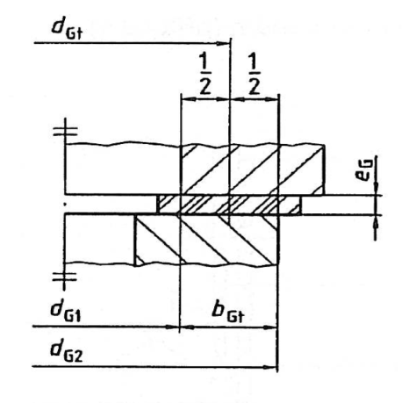
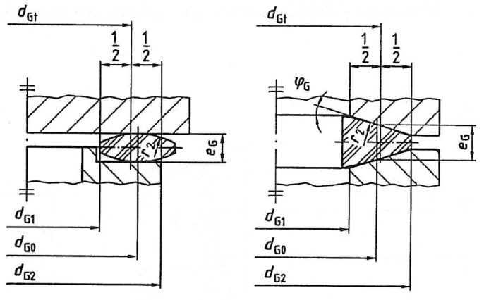
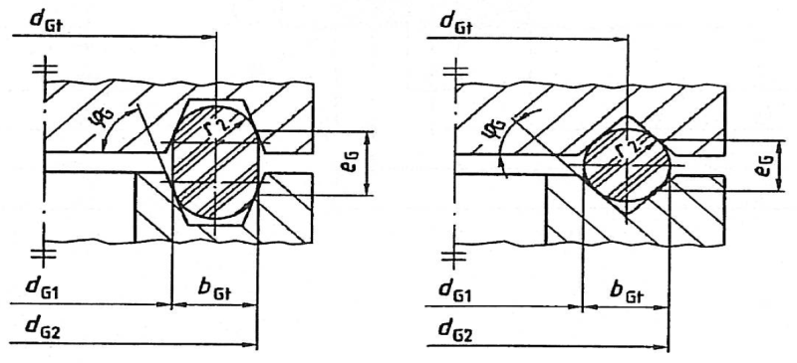
Vyberte typ těsnění (1 ,2, 3 dle obrázku - viz vpravo) |  |  |  | - | 1 |  |  |  | [-]
Zadejte číslo geometrie 1. příruby (1, 2, 3) |  |  |  | - | 1 |  |  |  | [-]
Zadejte číslo geometrie 2. příruby (1, 2, 3) |  |  |  | - | 1 |  |  |  | [-]
Vnitřní průměr stykové teoretické těsnící plochy |  |  |  | dG1 | 67.00 |  |  |  | [mm]
Kompresní křivka - 1. zkouška
Kompresní křivka - 2. zkouška
Vnější průměr stykové teoretické těsnící plochy |  |  |  | dG2 | 120.00 |  |  |  | [mm]
Střední průměr těsnění (varianta 2) |  |  |  | dG0 | 0.00 |  |  |  | [mm] | 1
Tloušťka těsnění v nezatíženém stavu |  |  |  | eG | 2.00 |  |  |  | [mm]
Zaoblení průřezu těsnění |  |  |  | r2 | 0.00 |  |  |  | [mm] | 1
Raiální úhel sklonu těsnící plochy |  |  |  | ϕG | 0.00 |  |  |  | [°,deg] | 1 |  | Těsnění - varianta 3
Maximální dovolený tlak na těsnění |  |  |  | Qsmax I | 480.00 | 480.00 | 480.00 | 480.00 | [MPa] | 5
Nejnižší utahovací tlak na těsnění při požadované třídě netesnosti L |  |  |  | Qsmin(L)I |  | 8.00 | 8.00 | 8.00 | [MPa] | 5
Utahovací tlak na těsnění při montáži (předběžná hodnota, požadovaná je výsledkem) |  |  |  | QA | 100.00 |  |  |  | [MPa] | 5
Součinitel tečení těsnění |  |  |  | PQR | 1.00 |  |  |  | [MPa] | 5
Po zadání všech hodnot výše stiskněte klávesy Ctrl+i pro iterační přepočet účinných rozměrů těsnění! |  |  |  |  |  |  |  |  |  | 2
Příprava potřebných vstupů
Teoretická šířka těsnění |  |  |  | bGt | 26.50 |  |  |  | [mm]
Teoretický průměr těsnění |  |  |  | dGt | 93.50 |  |  |  | [mm]
Teoretická těsnící plocha |  |  |  | AGt | 7784.08 |  |  |  | [mm2]
Osová síla - varianta a) (vyplívá z FAI a MAI) |  |  |  | FRIa | 0.0 | 0.0 | 0.0 | 0.0 | [N] | 3 |  |  |  |  |  |  |  |  | 0.0001 | 0.0001 | 0.0001 | 0.0001 |  |  | 0.0001 | 0.0001 | 0.0001 | 0.0001
Osová síla - varianta b) (vyplívá z FAI a MAI) |  |  |  | FRIb | 0.0 | 0.0 | 0.0 | 0.0 | [N] | 3
Síla na těsnění - 1. přiblížení |  |  |  | FG0p | 282018.6 |  |  |  | [N]
Síla na těsnění |  |  |  | FG0 | 778408.1 |  |  |  | [N]
Kosinus úhlu sklonu těsnící plochy |  |  |  | cos ϕG | 1.00 |  |  |  | [-]
Točivý modul pružnosti 1. příruby, obruby, nebo lemu |  |  |  | ZF1 | 0.00001105 |  |  |  | [mm-3]
Točivý modul pružnosti 1. točivé příruby |  |  |  | ZL1 | 0.00000000 |  |  |  | [mm-3]
Točivý modul pružnosti 2. příruby, obruby, nebo lemu |  |  |  | ZF2 | 0.00001546 |  |  |  | [mm-3]
Točivý modul pružnosti 2. točivé příruby |  |  |  | ZL2 | 0.00000000 |  |  |  | [mm-3]
První přiblížení účinné geometrie
Účinná šířka těsnění - varianta |  |  |  | bG1 | 26.50 |  |  |  | [mm]
Účinná šířka těsnění |  |  |  | bGe1 | 26.50 |  |  |  | [mm]
Účinný průměr těsnění |  |  |  | dGe1 | 93.50 |  |  |  | [mm]
Pomocná proměnná κ1 |  |  |  | κ1 | 0.00 |  |  |  | [-]
Rameno momentů 1. příruby |  |  |  | hG101 | 35.59 |  |  |  | [mm]
Pomocná proměnná κ2 |  |  |  | κ2 | 0.00 |  |  |  | [-]
Rameno momentů 2. příruby |  |  |  | hG201 | 35.59 |  |  |  | [mm]
Iterační výpočet účinné geometrie těsnění
Účinná šířka těsnění - varianta |  |  |  | bGi-1 | 26.50 |  |  |  | [mm]
Účinná šířka těsnění |  |  |  | bGei-1 | 26.50 |  |  |  | [mm]
Účinný průměr těsnění |  |  |  | dGei-1 | 93.50 |  |  |  | [mm]
Rameno momentů 1. příruby |  |  |  | hG10i-1 | 35.59 |  |  |  | [mm]
Rameno momentů 2. příruby |  |  |  | hG20i-1 | 35.59 |  |  |  | [mm]
Účinná šířka těsnění - varianta |  |  |  | bGi | 26.77 |  |  |  | [mm]
Účinná šířka těsnění |  |  |  | bGei | 26.50 |  |  |  | [mm]
Účinný průměr těsnění |  |  |  | dGei | 93.50 |  |  |  | [mm]
Rameno momentů 1. příruby |  |  |  | hG10i | 35.59 |  |  |  | [mm]
Rameno momentů 2. příruby |  |  |  | hG20i | 35.59 |  |  |  | [mm]
Proběhlo makro Iterace správně? (Ctrl+i) |  |  |  | ? | Ano |  |  |  | [-]
Účinná těsnící plocha |  |  |  | AGe | 7784.08 |  |  |  | [mm2]
Osový modul pružnosti těsnění |  |  |  | XG | 0.00025693 |  |  |  | [mm-1]
Ramena momentů - 1. příruba
Opravné rameno momentu osové síly |  |  |  | hR1 | -3.27 |  |  |  | [mm]
Opravné rameno momentu tlaku |  |  |  | hP1 | 31.33 |  |  |  | [mm]
Opravné rameno krku |  |  |  | hH1 | 35.90 |  |  |  | [mm]
Opravné rameno těsnění |  |  |  | hG1 | 35.59 |  |  |  | [mm]
Opravné rameno listu točivé příruby |  |  |  | hL1 | 0.00 |  |  |  | [mm]
Opravné rameno síly od tlaku |  |  |  | hQ1 | 26.57 |  |  |  | [mm]
Ramena momentů - 2. příruba
Opravné rameno momentu osové síly |  |  |  | hR2 | -3.15 |  |  |  | [mm]
Opravné rameno momentu tlaku |  |  |  | hP2 | 31.76 |  |  |  | [mm]
Opravné rameno krku |  |  |  | hH2 | 40.14 |  |  |  | [mm]
Opravné rameno těsnění |  |  |  | hG2 | 35.59 |  |  |  | [mm]
Opravné rameno listu točivé příruby |  |  |  | hL2 | 0.00 |  |  |  | [mm]
Opravné rameno síly od tlaku |  |  |  | hQ2 | 28.21 |  |  |  | [mm]
Výpočet zatížení v jednotlivých stavech
Osová síla od tlaku tekutiny |  |  |  | FQI | 0.0 | 3525.7 | 3525.7 | 3525.7 | [N] |  | - NYNÍ POČÍTÁM PRO dG1, ne pro de (g37 MÍSTO g77)
Tloušťka eFt1 a eFt2 pro první a druhou přírubu, obrubu, nebo lem |  |  |  | eFt1, eFt2 | 34.00 | 34.0 |  |  | [mm]
Tloušťka eL1 a eL2 pro první a druhou točivou přírubu |  |  |  | eL1, eL1 | 0.00 | 0.0 |  |  | [mm]
Splnění podmínky eFt1 + eFt2 + eL1 + eL2 + eG = lB |  |  |  | ? | SPLNĚNA |  |  |  | [-] | 4
Osový posuv od teplotního zatížení (kompenzovaný) |  |  |  | ΔUI/1,35 | 0.0000 | 0.0000 | 0.0000 | -0.0344 | [mm] | 11
Osová poddajnost spoje pro těsnící sílu |  |  |  | YGI | 0.00000044 | 0.00000044 | 0.00000044 | 0.00000043 | [mm.N-1]
Osová poddajnost spoje pro sílu od tlaku kapaliny |  |  |  | YQI | 0.00000031 | 0.00000031 | 0.00000031 | 0.00000032 | [mm.N-1]
Osová poddajnost spoje pro osové zatížení |  |  |  | YRI | 0.00000031 | 0.00000031 | 0.00000031 | 0.00000032 | [mm.N-1]
Minimální těsnící síla |  |  |  | FGImin | 778408.1 | 62272.6 | 62272.6 | 62272.6 | [N]
Minimální těsnící síla při montážním stavu a) |  |  |  | FGΔa | 64764.2 |  |  |  | [N]
Minimální těsnící síla při montážním stavu b) |  |  |  | FGΔb | 64764.2 |  |  |  | [N]
Požadovaná těsnící síla |  |  |  | FG0req | 778408.1 |  | min |  | [N]
Požadovaná síla ve šroubech |  |  |  | FB0req | 778408.1 |  | min |  | [N]
Proběhlo makro Iterace správně? (Ctrl+i) |  |  |  | ? | Ano |  |  |  | [-]
Jmenovitá utahovací síla ve šroubech v montážním stavu |  |  |  | FB0nom | 778408.1 |  | av |  | [N]
Maximální utahovací síla ve šroubech v montážním stavu |  |  |  | FB0max | 778408.1 |  | max |  | [N] | 6
Jmenovitá síla působící na těsnění v montážním stavu |  |  |  | FG0nom | 778408.1 |  | av |  | [N]
Maximální síla působící na těsnění v montážním stavu |  |  |  | FG0max | 778408.1 |  | max |  | [N] | 6
Síla působící na těsnění v následujících stavech a) |  |  |  | FGIa | - | 775916.6 | 775916.6 | 864308.2 | [N]
Síla působící na těsnění v následujících stavech b) |  |  |  | FGIb | - | 775916.6 | 775916.6 | 864308.2 | [N]
Síla působící ve šroubech v následujících stavech a) |  |  |  | FBIa | - | 779442.2 | 779442.2 | 867833.8 | [N]
Síla působící ve šroubech v následujících stavech b) |  |  |  | FBIb | - | 779442.2 | 779442.2 | 867833.8 | [N]
Maximální účinný utahovací tlak na těsnění |  |  |  | QGeImax | 100.00 | 99.68 | 99.68 | 111.04 | [MPa] | 7
Minimální účinný utahovací tlak na těsnění |  |  |  | QGeImin | 100.00 | 99.68 | 99.68 | 111.04 | [MPa] | 7
Střední účinný utahovací tlak na těsnění - pro určení EG |  |  |  | QGeIav | 100.00 | 99.68 | 99.68 | 111.04 | [MPa] | 8
Závěrečné zhodnocení
Utahovací moment šroubu |  |  |  | Mt,B nom | 989.29 |  |  |  | [N.m]
Stupeň využití únosnosti šroubů |  |  |  | ФBI | 0.920 | 0.921 | 0.921 | 1.026 | [-] | 9
Stupeň využití únosnosti těsnění |  |  |  | ФGI | 0.21 | 0.21 | 0.21 | 0.23 | [-] | 10
Napětí v ose šroubu (bez uvažování ohybu a krutu) |  |  |  | σBI | 276.01 | 276.38 | 276.38 | 307.72 | [MPa]
Potřebné montážní předpětí, síla ve šroubu |  |  |  | - | 276.01 | 97301.0 |  |  | [MPa],[N]
Prodloužení šroubu při montáži |  |  |  | Δ | 0.094 |  |  |  | [mm]
Úhel natočení 1. příruby |  |  |  | θF1 | 0.088 | 0.088 | 0.088 | 0.100 | [deg]
Úhel natočení 2. příruby |  |  |  | θF2 | 0.123 | 0.123 | 0.123 | 0.140 | [deg]
Celkový úhel stykových ploch |  |  |  | θInt | 0.210 | 0.211 | 0.211 | 0.240 | [deg]

Poznámky: | 1) | Pokud se parametr nevyskytuje u daného typu, zadejte 0.
 | 2) | Makro spusťte vždy po změmě parametrů této stránky a jí předřazených.
 | 3) | Varianty zohledňují přídavnou tahovou(a)/tlakovou(b) sílu od osového momentu MAI.
 | 4) | V případě nesplnění podmínky zkontrolujte správnost zadání uvedených tlouštěk.
 | 5) | Parametry vycházející z ČSN EN 13555.
 | 6) | Tento rozptyl je způsoben nerovnoměrným dotažením šroubů.
 | 7) | Tlak na odlehčené a zatížené straně od vnějšího momentu, vztaženo na Age.
 | 8) | Tlak na odlehčené a zatížené straně od vnějšího momentu, vztaženo na Agt.
 | 9) | Tento je uvažován včetně vlivu utahovacího momentu.
 | 10) | Uvažováno pro QGeImax na rozdíl od ČSN EN 1591.
 | 11) | Teplotní zatížení sníženo oproti ČSN EN 1591 - výsledky se více blíží skutečnosti.

 | - | Stupně využití únosnosti přírub nejsou uvedeny, jejich výpočet je složitý a nemá vypovýdající hodnotu. Navíc jestliže jsou splněny geometrické podmínky pro tvar příruby, je zajistěna dostatečná tuhost a pevnost. Běžně dochází dříve k selhání těsnění (ztrátě těsnosti), než k přetížení příruby.

Přílohy
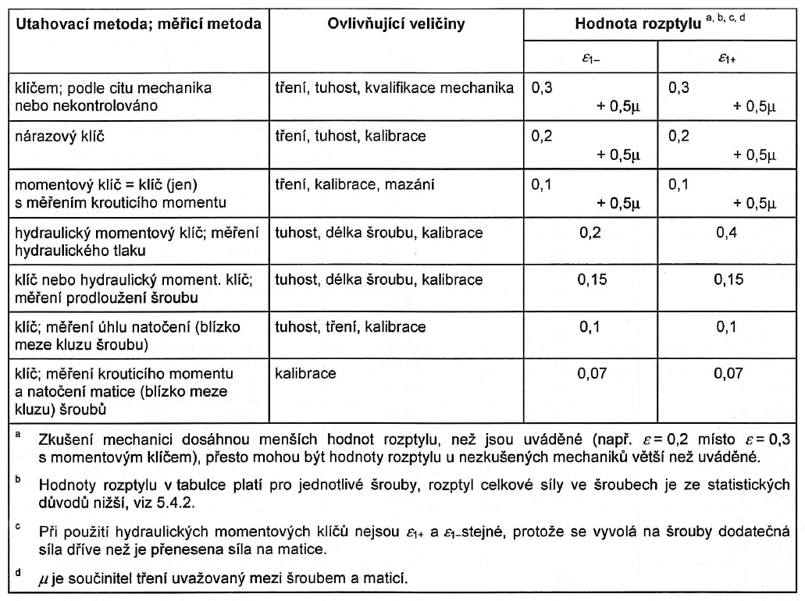
Typické hodnoty ε1- a ε1+ pro jednotlivé montážní metody

